Описание факторов
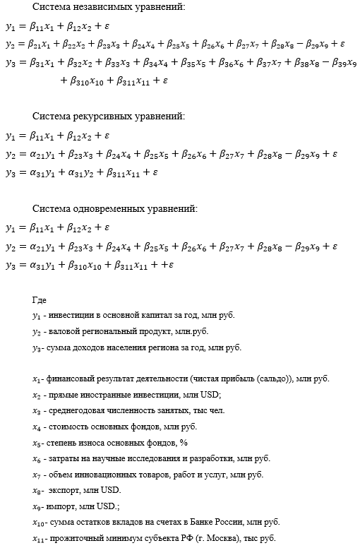

Лист1
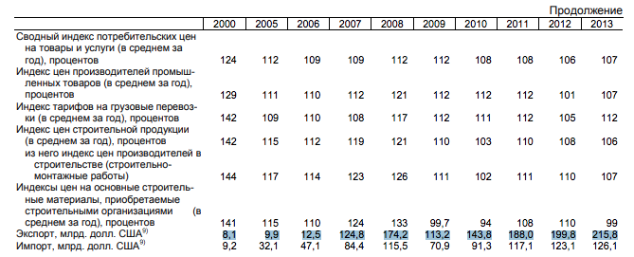
 | y1 |  | y2 |  | y3 |  | x1 |  | x2 | x3 |  | x4 |  | x5 |  | x6 |  | x7 |  | x8 |  | x9 | x10 | x11
1998 | 65,120.00 |  | 328,497.90 | 328,497.90 |  |  |  |  |  |  | можно поделить на 11 | 1,212,184.00 | 1,212,184.00 | 33.8 | 33.8 |  |  |  |  |  |  |  |  | 1393.3
1999 | 93,800.00 |  | 695,059.80 | 695,059.80 |  |  |  |  |  |  |  | 1,272,744.00 | 1,272,744.00 | 35.2 | 35.2 |  |  |  |  |  |  |  |  | 1807.8
2000 | 156,215.00 | 156,215.00 | 1,159,034.00 | 1,159,034.00 | 962,057.00 | 962,057.00 |  |  |  | 5,653.10 | 64516,6 | 1,444,737.00 | 1,444,737.00 | 32.4 | 32.4 | 24927 |  | 25720.2 | 25720,2 |  |  | 12600 |  | 2185
2001 | 173,839.00 | 173,839.00 | 1,370,182.80 | 1,370,182.80 |  |  | 1,008,088.50 | 1008088,5 |  | 5,712.20 | 64980,1 | 1,841,258.00 | 1,841,258.00 | 30.4 | 30.4 | 33701 |  |  |  |  |  | 13800 |  | 2385.26
2002 | 220,396.00 | 220,396.00 | 1,767,476.70 | 1,767,476.70 |  |  | 1,267,935.20 | 1267935,2 |  | 5,832.40 | 65573,6 | 2,255,912.00 | 2,255,912.00 | 35.1 | 35.1 | 46034 |  | немного разные данные видимо |  |  |  | 17800 |  | 2918.55
2003 | 269,588.00 | 269,588.00 | 2,188,231.50 | 2,188,231.50 |  |  | 1,563,568.70 | 1563568,7 |  | 5,999.30 | 65979,2 | 3,297,504.00 | 3,297,504.00 | 33 | 33.0 | 58073 |  |  |  |  |  | 24000 |  | 3208.02
2004 | 358,531.00 | 358,531.00 | 2,853,272.40 | 2,853,272.40 |  | разные размерности | 2,115,067.50 | 2115067,5 |  | 6,078.70 | 66407,2 | 3,905,553.00 | 3,905,553.00 | 36,4 | 36,4 | 68092 |  | 24702.3 | 24702,3 |  |  | 32100 |  | 3703.57
2005 | 456,025.00 | 456,025.00 | 4,135,154.60 | 4,135,154.60 | 3,119,433.00 | 3,119,433.00 | 3,055,059.50 | 3055059,5 |  | 66,683.00 | 66,683.00 | 5,346,984.00 | 5,346,984.00 | 39,8 | 39,8 | 85240 |  | 28811 | 28811 |  |  | 47100 | 2181920 | 4171.8
2006 | 590,162.48 | 590,162.00 | 5,260,232.80 | 5,260,232.80 | 3,731,494.00 | 3,731,494.00 | 3,930,286.90 | 3930286,9 | 23.986 млрд | 67,047.00 | 67,047.00 | 6,142,520.00 | 6,142,520.00 | 47 | 47.0 | 105013 |  | 37211.5 | 37211,5 |  |  | 71800 | 3101710 | 5121
2007 | 775,682.19 | 775,682.00 | 6,696,259.10 | 6,696,259.10 | 4,453,175.00 | 4,453,175.00 | 4,853,244.40 | 4853244,4 | 15,656.00 | 67,922.00 | 67,922.00 | 9,506,888.00 | 9,506,888.00 | 38,4 | 38,4 | 141859 |  | 50567.9 | 50567,9 | 124800 |  | 84400 | 4236780 | 5855
2008 | 962,468.00 | 962,468.00 | 8,248,652.00 | 8,248,652.00 | 4,305,879.00 | 4,305,879.00 | 5,883,726.56 | 5883726,5 |  | 68,397.00 | 68,397.00 | 14,877,108.00 | 14,877,108.00 | 36,1 | 36,1 | 165775 |  | 43904.4 | 43904,4 | 174200 |  | 115500 | 4980090 | 6648
2009 | 742,422.00 | 742,422.00 | 7,126,972.40 | 7,126,972.40 | 5,449,048.00 | 5,449,048.00 | 4,617,486.10 |  |  | 67,418.00 | 67,418.00 | 15,356,818.00 | 15,356,818.00 | 35,9 | 35,9 | 194820 |  | 35743.1 | 35743,1 | 113200 |  | 70900 | 6293522 | 7406
2010 | 732,760.60 | 630,737.00 | 8,375,863.80 | 8,375,863.80 | 6,058,819.00 | 6,058,819.00 | 5,594,835.50 |  |  | 71,493.10 | 67,493.00 | 17,905,142.00 | 17,905,142.00 | 42 | 42.0 | 194439.244 | 194439.2 | 64543.1921 | 64,543.2 | 143800 |  | 91000 | 8319415 | 8656
2011 | 856,424.08 |  | 9,948,772.80 | 9,948,772.80 | 6,573,744.00 | 6,573,744.00 | 6,607,849.30 |  |  | 71,900.80 | 67,644.00 | 20,169,118.00 | 20,169,118.00 | 42,4 | 42,4 | 219277.2444 | 219277.2 | 158892.5758 | 158,892.6 | 188000 |  | 117100 | 10151635 | 9128
2012 | 1,220,096.59 |  | 10,666,870.50 | 10,666,870.50 | 6,998,475.00 | 6,998,475.00 | 6,810,623.60 |  |  | 72,197.80 | 67,968.00 | 23,445,895.00 | 23,445,895.00 | 43 | 43.0 | 245646.1063 | 245646.1 | 494532.2108 | 494,532.2 | 199800 |  | 123100 | 11994894 | 9747
2013 | 1,413,093.70 |  | 11,814,897.40 | 11,814,897.40 | 7,930,101.00 | 7,930,101.00 | 7,468,115.50 |  |  | 72,176.40 | 67,901.00 | 26,546,945.00 | 26,546,945.00 | 44,6 | 44,6 | 264751.706 | 264751.7 | 686704.5778 | 686704,6 | 228300 |  | 135100 | 14385851 | 10965
2014 | 1,541,884.37 |  | 12,779,525.70 | 12,779,525.70 | 8,089,881.00 | 8,089,881.00 | 7,643,826.30 | 7643826,3 |  | 72,080.60 | 67,813.00 | 28,890,410.00 | 28,890,410.00 | 46,7 | 46,7 | 298248.9655 | 298249.0 | 552039.1 | 552,039.1 | 229030 |  | 125900 | 16000367 | 12542
2015 | 1,543,600.95 |  | 13,520,862.90 | 13,520,862.90 | 8,908,736.00 | 8,908,736,668.00 | 7,851,425.60 | 7851425,6 |  | 72,424.90 | 68,389.00 | 30,078,000.00 | 30,078,000.00 | 42,4 | 42,4 | 322785.1 | 322785.1 | 851583.36 | 851,583.4 | 149110 |  | 78600 | 20162741 | 14413
2016 | 1,712,239.43 |  | 15,121,534.20 | 15,121,534.20 | 9,193,008.00 | 9,193,008,301.00 | 8,877,295.30 |  |  | 72,065.20 |  | 36,338,093.00 | 36,338,093.00 | 41,9 | 41,9 | 330199.1 | 330199.1 | 910869.1136 | 910,869.1 | 118194.6 | 118194,6 | 76229.7 | 20909815 | 15092
2017 | 2,007,707.66 |  | 16,538,189.50 | 16,538,189.50 | 9,776,264.00 | 9,776,264,782.00 | 9,763,855.70 |  |  | 71,842.70 |  | 36,604,923.00 | 36,604,923.00 | 47.3 | 47.3 | 358214.8 | 358214.8 | 248998.8 | 248,998.8 | 148623.4 | 148623,4 | 98641.4 | 22718576 | 15397
2018 | 2,485,175.74 |  | 18,777,726.00 | 18,777,726.00 | 10,539,984.00 | 10,539,984,590.00 |  |  |  | 71,561.70 |  | 40,602,319.00 | 40,602,319.00 | 46.6 | 46.6 | 350894.2 | 350894.2 | 283544.6057 | 283,544.6 | 197017.5 | 197017,5 | 103426.8 | 22271453 | 16087
2019 | 3,268,623.17 |  | 19,797,064.30 | 19,797,064.30 | 11,517,283.00 | 11,517,283,461.00 | 12,424,395.80 |  |  | 71,064.50 |  |  | 70,029,739.00 | 37.8 | 37.8 | 398462.4 | 398462.4 | 565805.8848 | 565,805.9 | 184295.2 | 184295,2 | 107348.1 | 26580520 | 16843
2020 | 3,839,394.42 | 3,839,394.42 | 19,856,674.50 | 19,856,674.50 | 11,872,014.00 | 11,872,014,626.00 | 11,775,338.40 |  | 126,221.23 | 69,550.30 |  | 66,739,526.00 | 66,739,526.00 | 39 | 39.0 | 427329.3374 | 427329.3 | 626603.3884 | 626,603.4 | 135211 | 135211,0 | 102899.2 | 30364225 | 18029
2021 | 4,868,342.13 | 4,868,342.13 | 23,323,000.00 |  | 13,479,555.00 | 13,479,555,327.00 |  |  | 103,800.00 | 70,817.90 |  | 71,721,306.00 | 71,721,306.00 | 40.5 | 40.5 | 460696.3145 | 460696.3 | 795297 | 795,297.0 |  |  | 129000 |  | 20585
2022 | 5,082,549.200 | 5,917,985.897 | 26,236,000.000 |  |  |  |  |  |  |  |  |  |  |  |  | 1378900
 | cсылка |  | ссылка |  | ссылка |  | ссылка |  | ссылка | ссылка |  | ссылка |  | ссылка |  | ссылка |  | ссылка |  | ссылка |  | ссылка | ссылка | ссылка
 | ссылка |  |  |  | ссылка |  | ссылка |  | ссылка | ссылка |  |  |  |  |  |  |  | ссылка |  | ссылка |  | ссылка
 |  |  |  |  |  |  |  |  |  | ссылка |  |  |  |  |  |  |  |  |  |  |  | ссылка

